FuncDelegate
Func Delegate

 | 1. | Khái niệm

 | ○ | C# có bao gồm 2 built-in generic delegate kiểu Func và Action
 | ○ | Func luôn có kiểu dữ liệu trả về
 | ○ | Action có kiểu dữ liệu trả về là void

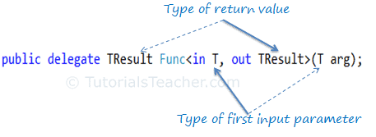

 | 2. | Ví dụ

 |  |  | Func<int, string, bool> isTooLong = (num, text) => text.length > num;
 |  |  | Console.WriteLine(isTooLong(3, "Huy"));
 |  |  | // Output:
 |  |  | // false

 |  |  | Action<int, string> checkLength = (num, text) => { if (text.length > num) {Console.WriteLine("IsTooLong");}
 |  |  | else {Console.WriteLine("NotToLoong");}
 |  |  | };
 |  |  | checkLength(3, "Huycq")
 |  |  | // Output:
 |  |  | // IsTooLong

